3x3
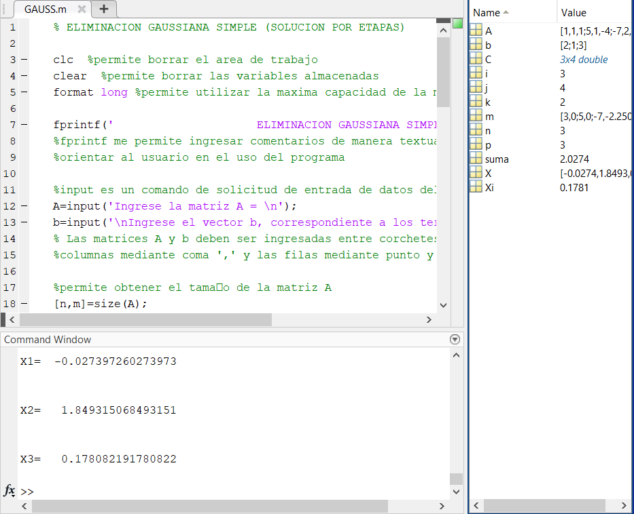
 | X | Y | Z | B
F1 | 1 | 1 | 1 | 2
F2 | 5 | 1 | -4 | 1
F3 | -7 | 2 | -5 | 3

Iter 1

F1 | 1 | 1 | 1 | 2
F2 | 0 | -4 | -9 | -9
F3 | 0 | 9 | 2 | 17

Iter 2

F1 | 1 | 1 | 1 | 2
F2 | 0 | -4 | -9 | -9
F3 | 0 | 0 | -73 | -13 | Z= | 0.17808219178

Obtener Y

F2 |  | -4 | -9 | -9 | Y= | 1.8493150685

Obtener Y

F1 | 1 | 1.8493150685 | 0.17808219178 | 2 | X= | -0.027397260274

4x4
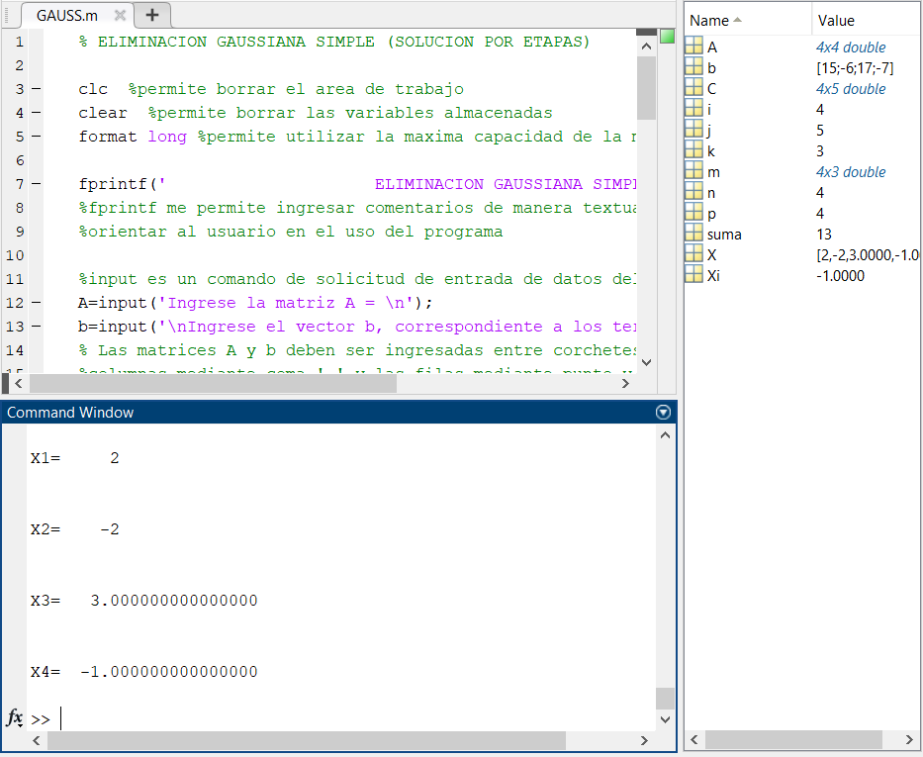
 | W | X | Y | Z | B
F1 | 1 | -2 | 2 | -3 | 15
F2 | 3 | 4 | -1 | 1 | -6
F3 | 2 | -3 | 2 | -1 | 17
F4 | 1 | 1 | -3 | -2 | -7

Iter 1

F1 | 1 | -2 | 2 | -3 | 15
F2 | 0 | 10 | -7 | 10 | -51
F3 | 0 | 1 | -2 | 5 | -13
F4 | 0 | 3 | -5 | 1 | -22

Iter 2

F1 | 1 | -2 | 2 | -3 | 15
F2 | 0 | 10 | -7 | 10 | -51
F3 | 0 | 0 | 13 | -40 | 79
F4 | 0 | 0 | 1 | -14 | 17

Iter 3

F1 | 1 | -2 | 2 | -3 | 15
F2 | 0 | 10 | -7 | 10 | -51
F3 | 0 | 0 | 13 | -40 | 79
F4 | 0 | 0 | 0 | 1 | -1

Iter 4

F1 | 1 | -2 | 2 | 0 | 12
F2 | 0 | 10 | -7 | 0 | -41
F3 | 0 | 0 | 1 | 0 | 3
F4 | 0 | 0 | 0 | 1 | -1

Iter 5

F1 | 1 | -2 | 0 | 0 | 6
F2 | 0 | 1 | 0 | 0 | -2
F3 | 0 | 0 | 1 | 0 | 3
F4 | 0 | 0 | 0 | 1 | -1

Iter 6

F1 | 1 | 0 | 0 | 0 | 2
F2 | 0 | 10 | 0 | 0 | -20
F3 | 0 | 0 | 1 | 0 | 3
F4 | 0 | 0 | 0 | 1 | -1

 | W = | 2
 | X = | -2
 | Y = | 3
 | Z = | -1

